Лист1
 | Садовый центр "Скуратово" |  |  |  | 16.05.2026 г.
 | Калужская область, Жуковский район, д. Скуратово 12а
 | www.prosad24.ru +7(903)273-24-15

№ п/п | Гортензии | Контейнер, литры | Остаток | Цена, рублей | Фото
1 | Гортензия древовидная Анабель (белые, VI-IX, 180) | С10 | 1 | 2000
2 | Гортензия древовидная Анабель (белые, VI-IX, 180) | С7,5 | 21 | 1500
3 | Гортензия метельчатая Бомшелл (0,9*0,8, белые, 10-15 см, VII-IX) | С3 | 4 | 500
4 | Гортензия метельчатая Ванила Фрейз (2,2*1,5 м, красн., 25-30 см, VII-X) | С2 | 12 | 500
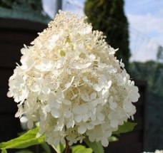
5 | Гортензия метельчатая Грандифлора (2,2*2,2, белые, 25-35 см, VII-IX) | С2 | 4 | 500
6 | Гортензия метельчатая Грандифлора (2,2*2,2, белые, 25-35 см, VII-IX) | С5 | 2 | 2500
7 | Гортензия метельчатая Грандифлора (2,2*2,2, белые, 25-35 см, VII-IX) | С10 | 1 | 5000
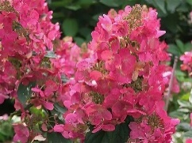
8 | Гортензия метельчатая Мэджикал Фаер (1,5*1,5 м, красн., 18-20 см, VII-X) | С2 | 2 | 600
9 | Гортензия метельчатая Мэджикал Фаер (1,5*1,5 м, красн., 18-20 см, VII-X) | С3 | 4 | 1000
10 | Гортензия метельчатая Мэджикал Фаер (1,5*1,5 м, красн., 18-20 см, VII-X) | С4 | 3 | 1200
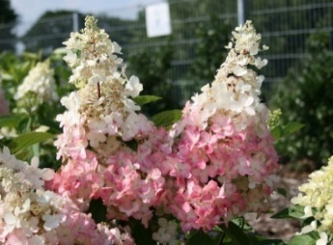
11 | Гортензия метельчатая Пинки Винки (1,8*1,7 м, красн., стер.-ферт, 25-30 см, VII-X) | С2 | 1 | 500
12 | Гортензия метельчатая Пинки Винки (1,8*1,7 м, красн., стер.-ферт, 25-30 см, VII-X) | С4 | 10 | 800
13 | Гортензия метельчатая Пинки Винки (1,8*1,7 м, красн., стер.-ферт, 25-30 см, VII-X) | С5 | 4 | 1200
14 | Гортензия метельчатая Полар Бир (2*1,9 м, бел., 35-40 см, VII-X) | С4 | 4 | 1000
15 | Гортензия метельчатая Канделайт (1,3*1 м, красн., стер., 25-35 см, VII- X) | С5 | 1 | 1500
16 | Гортензия метельчатая Фантом (2,5*2 м , белые, стер., 30-40 см, VII-X) | С2 | 3 | 600

